상품제안서
QCY T9 무선 블루투스 이어폰 | 상품코드: S01963

 |  |  |  |  |  |  | 02-713-8555 | www.synergygift.co.kr
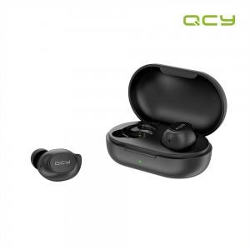 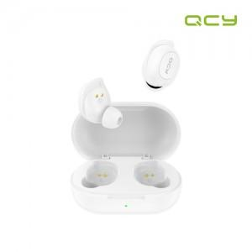 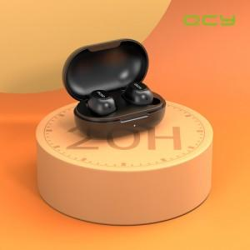

【상세/제작정보】 | 재고가 매우 유동적인 상품으로, 재고 확인 후 주문해주세요!

【인쇄/포장옵션】 | 레이저, 풀칼라 / 포장지포장

【공급단가】 | 수량 | 50~ | 100~ | 300~ | 500~ | 1,000~
*VAT별도 | 단가 | 17,040원 | 16,770원 | 16,360원 | 15,950원 | 15,680원

【상품 URL】 | https://www.synergygift.co.kr:443/src/goods_detail.php?gdno=15543

